Sheet1
加工指令表
订单编号 | PS060604 | 客户名称 | 歌乐电磁（深圳）有限公司2 | 客户等级 | B | 交货日期 | 2020-06-10 | 业务员 | 吴水英 | SLA克重 | 925
注意事项
制作工艺 | 图片 |  |  |  |  |  |  | 数量 | 材料 | 后处理要求
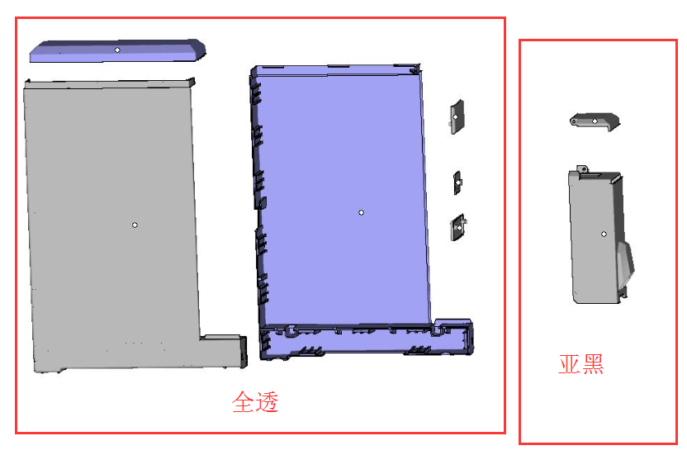
SLA |  |  |  |  |  |  |  | 8件 | 白色材料 | 全透

制表人： | 吴水英 |  |  |  |  | 6/6/20

